Hướng dẫn Code
HƯỚNG DẪN FREELANCER CODE

 | Nội dung
1 | Cài đặt location của máy tính để có thể đọc được tài liệu tiếng Nhật
2 | Yêu cầu độ chính xác cao tới từng px, bám sát theo thiết kế mà làm
3 | Designer | width cơ bản là 960px hoặc 980px (cũng tuỳ vào yêu cầu thiết kế mà có thể tuỳ chỉnh thích hợp); height <= 4000px; trường hợp nếu > 4000px phải liên lạc với người chỉ thị
 | Coder | width bám sát theo file thiết kế, hoặc bám sát theo mẫu mà làm; height > 4000px thì tính thành 2 trang
4 | Font size cứ bám sát theo file design và source template đã gửi
5 | Dùng bộ font chuẫn font-family:"ヒラギノ角ゴ Pro W3", "Hiragino Kaku Gothic Pro", "ヒラギノ角ゴ3", "メイリオ", Meiryo, Osaka, "ＭＳ Ｐゴシック", "MS PGothic", sans-serif; hoặc font-family: "ヒラギノ明朝 Pro W3","Hiragino Mincho Pro","ＭＳ Ｐ明朝","MS PMincho",serif;
6 | Trường hợp có yêu cầu riêng, hay những chổ font đặc biệt thì chuyển thành hình ảnh.
7 | Đoạn text ở footer bắt buộc phải có nội dung như sau:
 | Copyright © tên công ty/website Allrights reserved | ホームページ制作 Chaco-web.com
8 | Đoạn link ở footer bên trên, khi code bắt buộc phải code như sau:
 | Copyright © tên công ty/website Allrights reserved | <a href="...........">ホームページ制作 Chaco-web.com</a>
9 | Code HTML bên trong bắt buộc phải sử dụng thẻ h1, h2 và h3
10 | Thẻ h1 chỉ dùng cho logo (nếu có gì đặc biệt sẽ được người chỉ thị hướng dẫn)
11 | Thẻ h2 phải là các tiêu đề chính, tiêu đề nhỏ hơn phải là h3
12 | Trang chủ bắt buộc đặt tên là index.html
13 | Tất cả các link trong trang web đều phải có hiệu ứng hover
14 | Khi link tới trang khác ngoài website hoặc file thì phải mở nó ở cửa sổ mới, tab mới (target _blank)
15 | Trường hợp có yêu cầu mới dùng font face để ép font, vì nếu dùng thường xuyên sẽ dễ gây chậm khi load web trực tuyến
16 | Tất cả những thẻ <img> trong HTML, bắt buộc phải có thuộc tính alt="", nếu không biết dùng tiếng Nhật, thì điền tiếng Anh vào. Thông thường là những text trên hình đó hay là text liên quan tới hình.
17 | Về font tiếng Nhật, truy cập vào link này để down font cần dùng về máy tính của mình
 | https://drive.google.com/folderview?id=0B5ckYvpYFd2HNFBRdU1EZmUzalk&usp=sharing
18 | Trang contact có sử dụng form gửi mail thì chú ý, xem file hướng dẫn rồi làm theo.
 | https://drive.google.com/file/d/0B3cUZixy1LhMYjZZSlZNVWQ1Vkk/edit?usp=sharing
19 | Trong trang contact, phải có trang thanks.html và trang này phải được chỉnh sửa cho thích hợp theo dự án
20 | Trang contact có dùng form mail bên trên, thường sẽ hay bị lỗi font chữ, code dòng này ở head là OK
 | <meta http-equiv="Content-Type" content="text/html; charset=Shift_JIS">
21 | 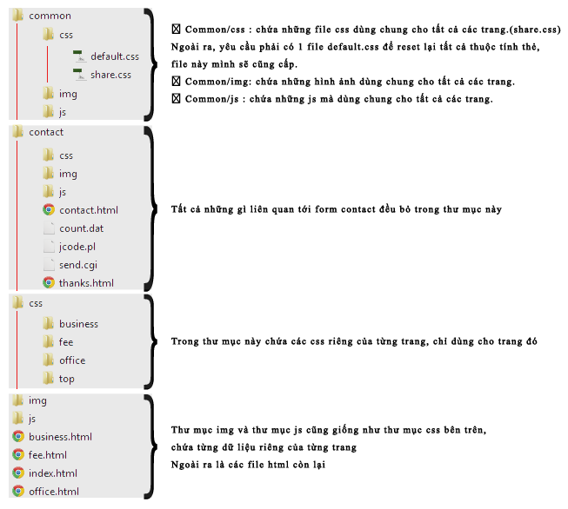 Bố cục của 1 trang HTML thông thường sẽ giống như hình minh hoạ, để cho bên mình, cũng như bên Nhật, cũng như khách hàng biết chút về HTML có thể chỉnh sửa 1 cách dể dàng, hãy chú ý bám theo bố cục thư mục sau:
22 | Sau khi code, phải check trên tất cả trình duyệt, IE8+, Firefox, Chrome, Opera, Safari, Macbook (nếu được), nếu yêu cầu thêm thì sẽ bao gồm Iphone4, 4S, 5, 5S, SmartPhone, WindowPhone.(http://html5-lab.jp/checker/)
23 | Dùng link này để check code HTML của tất cả các trang: http://validator.w3.org/ Ngoài các thẻ meta và img bắt buộc phải bỏ dấu / khi đóng thẻ thì cơ bản tất cả các lỗi khác phải fix hết. Tham khảo thêm http://www.ibm.com/developerworks/vn/library/12/wa-html5structuraltags/#article
24 | Dùng bản check để check đúng theo từng mục, giảm lỗi
25 | Dự án template có source tham khảo | Phần lớn source đưa để làm data khi code đều là source từ các dự án OK đã làm, vì thế dùng lại y hệt bố cục, thay đổi màu sắc, logo, hình ảnh, … sao cho thích hợp với yêu cầu khách hàng mới.
 |  | Nội dung content bên trong có rất nhiều dạng, nhưng đa số trang index.html đều giống nhau. Khi thực hiện các nội dung của các trang con, ngoài bám sát theo source gốc còn phải bám sát theo bố cục mà khách hàng chọn (củng có thể khách hàng sẽ tự phác thảo sẵn phần nội dung bên trong mổi trang).
 |  | Lưu ý, phần nào yêu cầu copy từ trang khác, hay copy từ đâu, thì chỉ là copy nội dung thôi, còn bố cục, trang trí, màu sắc thì phải làm sao cho hài hoà với code mới hiện tại.

Chú ý: |  | Deadline của designer(5 trang thông thường): trang TOP 1.5 ngày; 4 trang còn lại 2 ngày.
 |  | Deadline của coder(5 trang thông thường): 5 trang 2.5 ngày.

CHÚ Ý ĐẾN DEADLINE ĐỂ HOÀN THÀNH TỐT CÔNG ViỆC ĐƯỢC GIAO KHÔNG CHẤP NHẬN ViỆC TRỄ DEADLINE, NẾU THẤY CÓ THỂ TRỄ PHẢI LIÊN LẠC TRƯỚC VỚI NGƯỜI CHỈ THỊ

